КонсТабл
 |  |  | 4. Таблица консолидируемых расчетов |  |  |  |  |  |  |  |  |  | Форма 0503317 с.7

Выбытия | Наименование показателя | Код строки | Поступления |  |  |  |  |  |  |  |  |  | ИТОГО
 |  |  | бюджет субъекта Российской Федерации | бюджеты внутригородских муниципальных образований городов федерального значения | бюджеты муниципальных округов | бюджеты городских округов | бюджеты городских округов с внутригородским делением | бюджеты внутригородских районов | бюджеты муниципальных районов | бюджеты городских поселений | бюджеты сельских поселений | бюджет территориального государственного внебюджетного фонда
 | 1 | 2 | 3 | 4 | 5 | 6 | 7 | 8 | 9 | 10 | 11 | 12 | 13
 | Всего выбытий | 899 | - | - | 110,274,428.06 | - | - | - | - | - | - | - | 110,274,428.06
 | Бюджет субъекта Российской Федерации | 900 | - | - | 110,274,428.06 | - | - | - | - | - | - | - | 110,274,428.06
 | субсидии | 901 | - | - | 3,415,784.70 | - | - | - | - | - | - | - | 3,415,784.70
 | субвенции | 902 | - | - | 87,952,541.31 | - | - | - | - | - | - | - | 87,952,541.31
 | дотации | 903 | - | - | 9,206,027.00 | - | - | - | - | - | - | - | 9,206,027.00
 | иные межбюджетные трансферты | 904 | - | - | 9,700,075.05 | - | - | - | - | - | - | - | 9,700,075.05

Выбытия | Наименование показателя | Код строки | Поступления |  |  |  |  |  |  |  |  |  | ИТОГО
 |  |  | бюджет субъекта Российской Федерации | бюджеты внутригородских муниципальных образований городов федерального значения | бюджеты муниципальных округов | бюджеты городских округов | бюджеты городских округов с внутригородским делением | бюджеты внутригородских районов | бюджеты муниципальных районов | бюджеты городских поселений | бюджеты сельских поселений | бюджет территориального государственного внебюджетного фонда
 | 1 | 2 | 3 | 4 | 5 | 6 | 7 | 8 | 9 | 10 | 11 | 12 | 13

Выбытия | Наименование показателя | Код строки | Поступления |  |  |  |  |  |  |  |  |  | ИТОГО
 |  |  | бюджет субъекта Российской Федерации | бюджеты внутригородских муниципальных образований городов федерального значения | бюджеты муниципальных округов | бюджеты городских округов | бюджеты городских округов с внутригородским делением | бюджеты внутригородских районов | бюджеты муниципальных районов | бюджеты городских поселений | бюджеты сельских поселений | бюджет территориального государственного внебюджетного фонда
 | 1 | 2 | 3 | 4 | 5 | 6 | 7 | 8 | 9 | 10 | 11 | 12 | 13

Выбытия | Наименование показателя | Код строки | Поступления |  |  |  |  |  |  |  |  |  | ИТОГО
 |  |  | бюджет субъекта Российской Федерации | бюджеты внутригородских муниципальных образований городов федерального значения | бюджеты муниципальных округов | бюджеты городских округов | бюджеты городских округов с внутригородским делением | бюджеты внутригородских районов | бюджеты муниципальных районов | бюджеты городских поселений | бюджеты сельских поселений | бюджет территориального государственного внебюджетного фонда
 | 1 | 2 | 3 | 4 | 5 | 6 | 7 | 8 | 9 | 10 | 11 | 12

Выбытия | Наименование показателя | Код строки | Поступления |  |  |  |  |  |  |  |  |  | ИТОГО
 |  |  | бюджет субъекта Российской Федерации | бюджеты внутригородских муниципальных образований городов федерального значения | бюджеты муниципальных округов | бюджеты городских округов | бюджеты городских округов с внутригородским делением | бюджеты внутригородских районов | бюджеты муниципальных районов | бюджеты городских поселений | бюджеты сельских поселений | бюджет территориального государственного внебюджетного фонда
 | 1 | 2 | 3 | 4 | 5 | 6 | 7 | 8 | 9 | 10 | 11 | 12 | 13

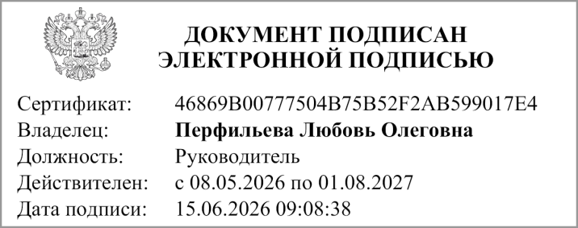
 | Руководитель
 |  | (подпись) |  |  | (расшифровка подписи)


 | Главный бухгалтер
 |  | (подпись) |  |  | (расшифровка подписи)

 | "01" июня 2026 г.

Документ подписан электронной подписью. Дата представления 08.06.2026 Руководитель финансово-экономической службы(Перфильева Любовь Олеговна, Сертификат: 46869B00777504B75B52F2AB599017E4, Действителен: с 08.05.2026 по 01.08.2027), Главный бухгалтер(Еремина Оксана Ивановна, Сертификат: 07961BD4330F7A771BEBDF88F95A04F5, Действителен: с 08.05.2026 по 01.08.2027), Руководитель(Перфильева Любовь Олеговна, Сертификат: 46869B00777504B75B52F2AB599017E4, Действителен: с 08.05.2026 по 01.08.2027)

